玩法流程
活动主题 | 材料副本（文字重新取副本名）
玩法包装 | 这是矮巨人的银母矿洞，允许冒险者来这里挖矿，矮巨人会每天给玩家5把锄头用于挖矿。
玩法概述 | 1、玩家每天可以获得5把锄头。 2、副本多个矿点，选择可以选择其中几个来挖掘 3、一个锄头挖一个矿。
玩法说明 | 1、虫巢中有采集点 2、采集点包括 a、资源采集点：包括虫卵、石头、箱子，每种采集点采集时间不同； c、虫卵里只有强化石，概率出现暴击，箱子内概率有额外的驱虫药，石头下面概率藏着宝物 b、需要使用驱虫药后才能进行采集。 3、玩家进每天首次进墓室时会获得5瓶驱虫药，玩家可以选择采集资源点 4、虫巢中有概率额外获得一瓶驱虫药，可以多采集一次 5、采集每个资源点时都是随机获得奖励 6、每次副本会控制高级奖励出现的次数，达到上限时不会在随机到高级奖励。 7、玩家驱虫药用完会弹出对白通关副本
矿石分布 | 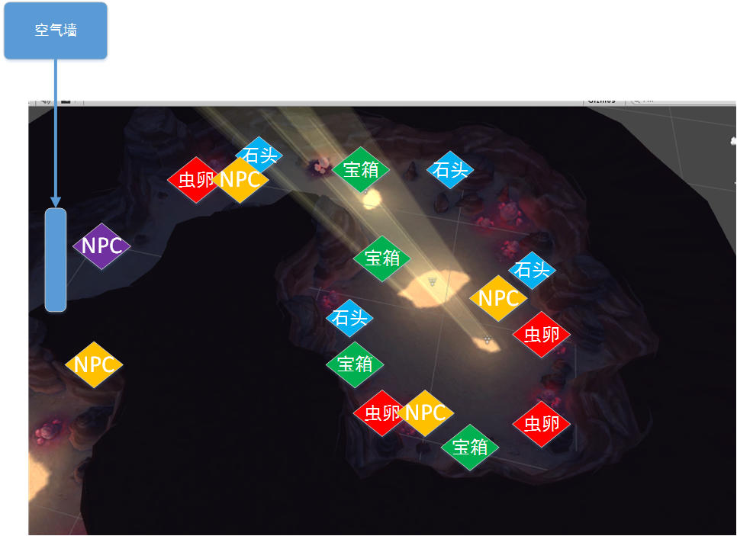
副本目标 | 序号 | 说明 | 标题 （文字设计） | 目标 （文字设计） | 备注 | 备注
 | 1 | 完成收集 | 完成收集 | 完成收集 | 图标类型收集=04 采集后道具全部用完则完成
 | 2 | 副本已通关 | 副本已通关 | 离开副本 | 图标类型副本任务=05
NPC | NPC名称（文字重新取） | 说明
 | 冒险者 | 1、3个NPC点（黄色NPC），进副本时进行随机，生成0~3个（具体概率和NPC数量有数值定） 2、和NPC可以进行闲聊对话（每人说一条规则，对应一个事件） ==1、矿石会概率暴击出现大量材料 ==2、石头下面有其他矿工藏起来的宝物（概率触发） ==3、宝箱里有额外的锄头道具（概率触发） 3、NPC出现，这对话里说明的事件首次采集必定暴击（计算暴击次数） |  |  | 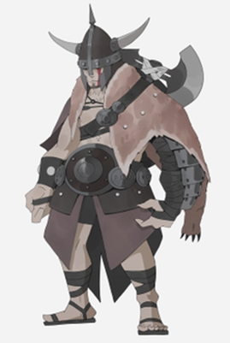 | 进副本必定生成 ID10002
 | 驱魔师 （剧情大爷方便包装剧情可以选择更换NPC模型） | 1、紫色NPC位置 2、NPC对话告诉玩家玩法规则（虫卵会概率暴击出现大量材料，石头下面藏着宝物，宝箱里有额外的驱虫药） |  |  |  | 进副本必定生成 ID2032
道具 | 道具名称（文字重新取） | 说明（文字需要设计道具描述）
 | 驱虫药 | 1、每天首次进入虫巢探索层时会获得5瓶驱虫药 2、采集是有概率获得驱虫药 3、每次采集需要消耗一个驱虫药 |  |  | 需要驱虫药图标
采集物 | 采集物名称（文字重新取） | 采集时间 | 数量 | 奖励（具体奖励由数值一定） | 备注 | 备注
 | 虫卵 | 2S | 4个虫卵 | 1~3档奖励（概率分别是50、30、20） 20%概率出现暴击3倍奖励 | 通用采集光效
 | 箱子 | 1S | 4个箱子 | 1~2档奖励（概率分别是70,30） 20%概率额外获得一瓶驱虫药 | 模型ID1018
 | 石头 | 3S | 4个尸体 | 1~2档奖励（概率分别是70,30） 10%概率挖到冒险者的宝物 | 通用采集光效
奖励 | 档次 | 内容 |  | 备注 |  | 备注
 | 第1档 | 10个绿色强化石 |  |  |  | 具体奖励由数值定
 | 第2档 | 12个绿色强化石
 | 第3档 | 15个绿色强化石
 | 暴击奖励 | 1~3档次奖励随机出一个后，暴击3倍 |  | 单次副本最多1次暴击，暴击1次后会不在暴击
 | 额外奖励 | 额外获得一瓶驱虫药 |  | 获得锄头后触发对白 单次副本最多额外获得1把锄头，之后不会在获得锄头
 | 冒险者的宝物 | 钻石英雄抽奖券/钻石本命抽奖卷中随一个 20个绿色强化石 |  | 单次副本最多获得1次
剧情 | 事件 | 触发类型 | 流程 |  |  | 备注
 | 事件1 | 进矿洞时触发 | 进入矿洞时触发，判断是否首次进入（通关后才算完成首次记录掩码） 5个材料本共用一个掩码，只会触发一次（一个副本触发了，其他副本就不会触发）
 |  |  | 是首次进入触发对白（这是XX虫巢，里面有很多材料，但是有很多毒虫，需要用用驱虫药后才能采集。同时NPC驱魔者会给玩家5个驱虫药，同时告诉玩家采集的规则，宝箱里有额外的驱虫药，虫卵会暴击，石头下有冒险者的宝物，对话后需要有对白文字说明玩家获得5瓶驱虫药） |  |  | 文字设计
 |  |  | 不是首次进副本（触发对白，你又来啦，这是你的5个驱虫药，白文字说明玩家获得5个驱虫药） |  |  | 文字设计
 | 事件2-1 | 玩家采集资源时触发 | 玩家采集资源时触发，判断是否有驱虫药
 |  |  | 没有驱虫药，触发对白“需要驱虫药才能采集” |  |  | 文字设计
 |  |  | 有驱虫药，则进入采集流程（根据采集物不同，采集时间不同）
 | 事件2-2 | 玩家采集资源后触发 | 玩家采集资源后触发，判断是否有驱虫药
 |  |  | 有驱虫药，则无操作
 |  |  | 没有驱虫药，则弹出对白（今天探索完成，可以离开了） |  |  | 文字设计
 |  |  | 副本通关
 | 事件3 | 和冒险者对话 | 和冒险者对话
 |  |  | 触发对白 对白要有3句，每个NPC的对白要不一样，NPC名字也可以不一样 每个人说一句规则：宝箱里有额外的驱虫药，虫卵会暴击，石头下有冒险者的宝物（需要加上包装，比如说冒险者：莱克说他包宝物藏在石头下面，是哪一个呢） |  |  | 文字设计
 | 事件4-1 | 采集石头出现冒险者的宝物时触发 | 采集石头出现冒险者的宝物时触发
 |  |  | 触发对白（西蒙:这里还真有宝物啊，让我们看看都有什么） |  |  | 文字设计
 |  |  | 对白中间出现宝箱图标（类似送信任务） |  |  | 需要宝箱图标
 |  |  | 获得奖励（使用宝箱的奖励界面）
 | 事件4-2 | 采集虫卵暴击时触发 | 采集虫卵暴击时触发
 |  |  | 触发对白（西蒙:这里好多材料，发啦） |  |  | 文字设计
 |  |  | 对白中间出现材料图标（类似送信任务） |  |  | 需要材料图标
 |  |  | 获得奖励（使用宝箱的奖励界面，暴击的奖励分成多分，不要全叠一起） |  |  | 文字设计
 | 事件4-3 | 挖箱子时额外获得驱虫药时触发 | 挖箱子时额外获得驱虫药时触发
 |  |  | 触发对白（西蒙:这里有一瓶驱虫药） |  |  | 文字设计
 |  |  | 对白中间出现驱虫药图标（类似送信任务） |  |  | 需要驱虫药图标
 |  |  | 获得奖励（使用宝箱的奖励界面，驱虫药奖励和采集奖励都显示出来）
 | 事件5 | 和驱魔人对话 | 和驱魔人对话
 |  |  | 考古学者和玩家闲聊，每次随机一句对白，对白内容主要以副本规则为主，需要包装 1、每天5瓶驱虫药 2、宝箱里有额外驱虫药 3、石头下有冒险者的宝物 4、虫卵里会暴击出现大量材料 |  |  | 文字设计

